Instructions
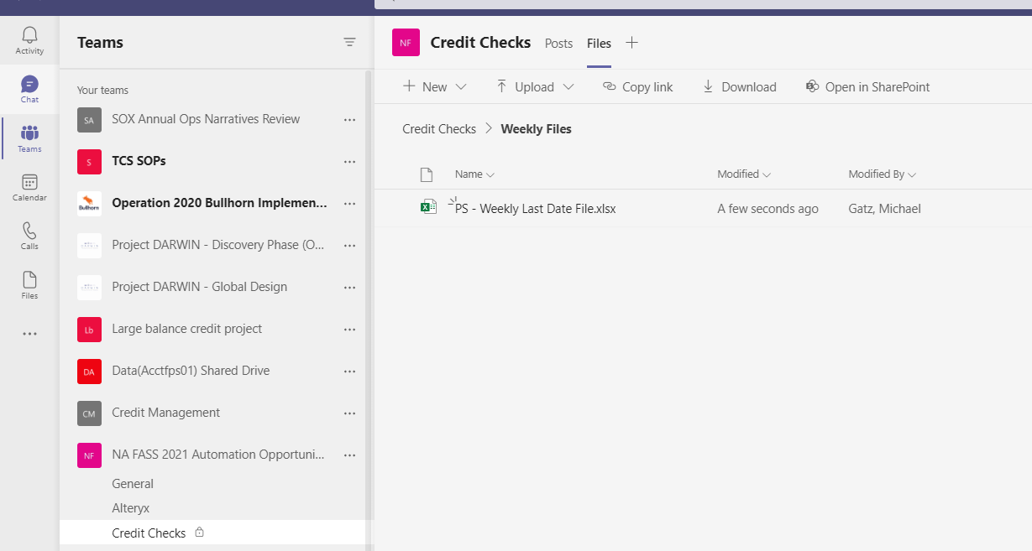
Go to Peoplesoft Financials - Query - Query Viewer
Query Name | begins with | CSY_CUST_AR
Run to Excel
Enter Criteria | Payment Date from: 01/01/2020 0 | Payment Date to: 01/01/2030
Click View Results
Original file appears as an example on BASE FILE tab
Highlight cell A3 to Axx (with xx being the last item in the file). Click on the green triangle in the upper right hand corner of A3 and select Convert to Number:

Copy file to Last Invoice Date Tab and Last Payment Date Tab
On Last Invoice Date Tab, sort Item Date (column D) Descending
On Last Payment Date Tab, sort Payment Date (column E) Descending

Bot will v-lookup based upon Customer ID on each tab

Delete previous file and upload new file:
Upload file (name: PS - Weekly Last Date File) to Credit Checks RPA site

